상품제안서
클린바스 고양이 모양 메이크업 거울 면도거울 양치거울 | 상품코드: F25880

 |  |  |  |  |  |  | 02-412-0044 | www.easy1.co.kr
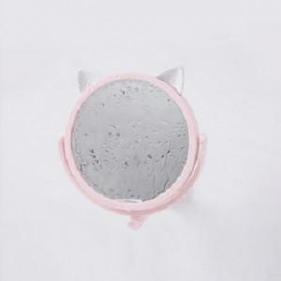

【상세/제작정보】 | 기본수량 미만 주문시 인쇄비 추가 주문전 꼭 재고현황과 납기일을 문의

【인쇄/포장옵션】 | 실크 / 포장지포장

【공급단가】 | 수량 | 300~ | 600~ | 1,000~ | 3,000~ | 5,000~
*VAT별도 | 단가 | 2,600원 | 2,560원 | 2,500원 | 2,400원 | 2,300원

【상품 URL】 | https://dev.easy1.co.kr:443/src/goods_detail.php?gdno=25880

